Estadísticas
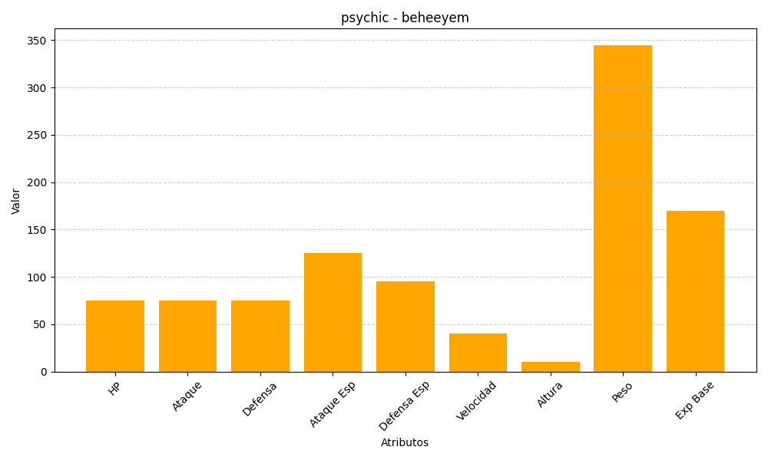
ID | Nombre | Tipo | HP | Ataque | Defensa | Ataque Especial | Defensa Especial | Velocidad | Altura | Peso | Experiencia Base
606 | beheeyem | psychic | 75 | 75 | 75 | 125 | 95 | 40 | 10 | 345 | 170

